html
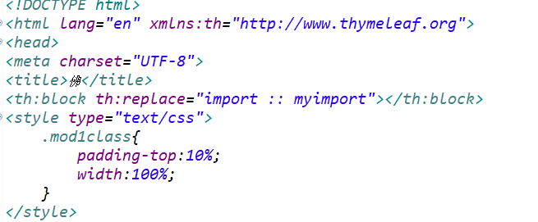
注意！！！
html中必须有这一行代码，否则JQ和Bootstarp都不可用！

i-form
 | 进行表单提交必须使用该项目自定义的标签<i-from></i-form>
固定格式！

 | th:action 中对应的是自己的Controller中的初期化方法的路径
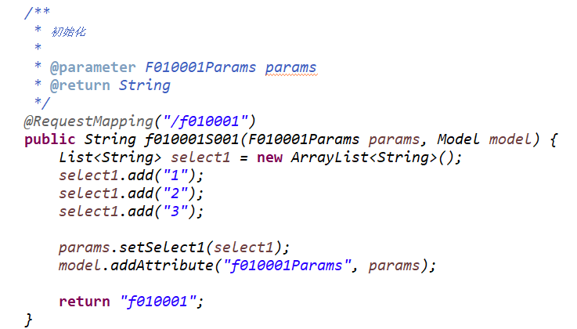
 |  | 除了th:action以外都是固定格式！

i-select
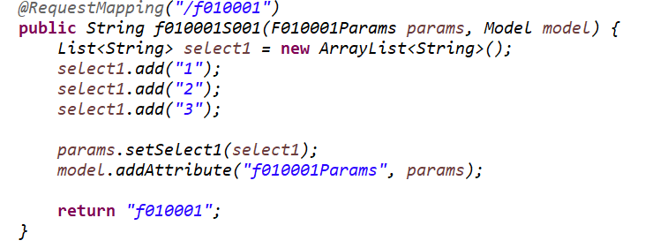
自定义标签：下拉框

不要自己写下拉框，可以使用该组件！
name是自己对应的params对象
property是params对象中你需要添加到下拉框中的属性

注意！！！
所有需要用到组件的属性都要在后台赋值

